速度表
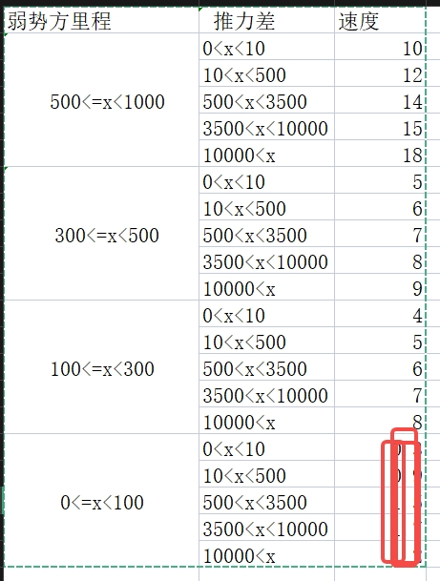
弱势方里程 | 推力差 | 速度
100<x<50 | 0<x<10 | 2
 | 10<x<500 | 2.5
 | 500<x<3500 | 3
 | 3500<x<10000 | 3.5
 | 10000<x | 4
50<x<35 | 0<x<10 | 1
 | 10<x<500 | 1.2
 | 500<x<3500 | 1.5
 | 3500<x<10000 | 1.8
 | 10000<x | 2
35<x<20 | 0<x<10 | 0.8
 | 10<x<500 | 0.8
 | 500<x<3500 | 0.85
 | 3500<x<10000 | 0.9
 | 10000<x | 1
20<x<8 | 0<x<10 | 0.2
 | 10<x<500 | 0.3
 | 500<x<3500 | 0.35
 | 3500<x<10000 | 0.4
 | 10000<x | 0.5
8<x<0 | 0<x<10 | 0.1
 | 10<x<500 | 0.09
 | 500<x<3500 | 0.08
 | 3500<x<10000 | 0.07
 | 10000<x | 0.06

